サンプル
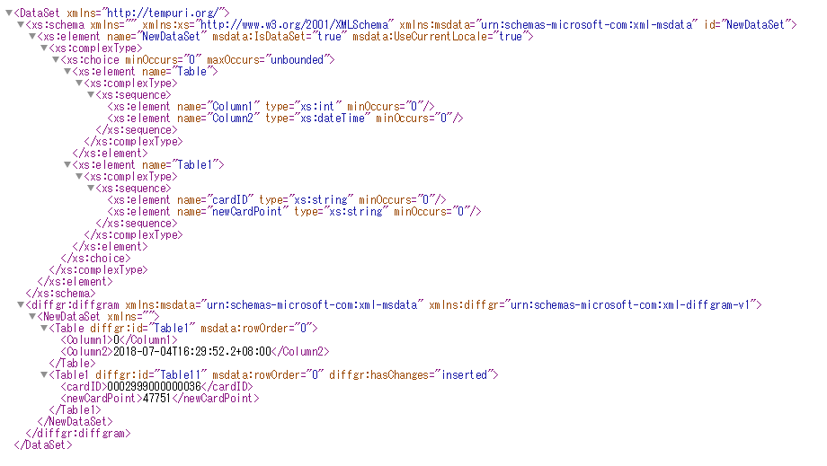
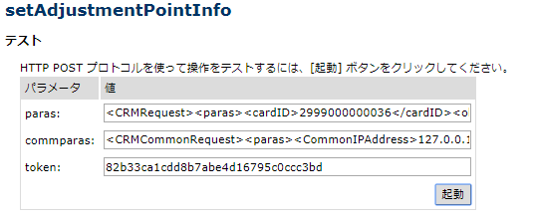

要求XML
paras:
<CRMRequest>
<paras>
<cardID>2999000000036</cardID>
<oldCardPoint>47750</oldCardPoint>
<adjustmentPoint>1</adjustmentPoint>
<storeCD></storeCD>
<saleDate></saleDate>
<termNo></termNo>
<torihikiNo></torihikiNo>
<adjustmentCode>6001</adjustmentCode>
<adjustmentRemarks></adjustmentRemarks>
<adjustmentFlag>0</adjustmentFlag>
<newCardPoint>47751</newCardPoint>
<adjustmentName>お試しクーポンポイント戻し</adjustmentName>
<operateStoreCode>0</operateStoreCode>
<machineIP>127.0.0.1</machineIP>
<machineName>test</machineName>
<creater>143</creater>
</paras>
</CRMRequest>
commparas:
<CRMCommonRequest>
<commparas>
<CommonIPAddress>127.0.0.1</CommonIPAddress>
<CommonMachineName>test</CommonMachineName>
<CommonEmployeeCD>143</CommonEmployeeCD>
<CommonEmployeeName>永嶋 泰博</CommonEmployeeName>
</commparas>
</CRMCommonRequest>
token:
82b33ca1cdd8b7abe4d16795c0ccc3bd

応答XML _失敗時
 | ①パラメータ不正、トッケン不正、システムエラーなど
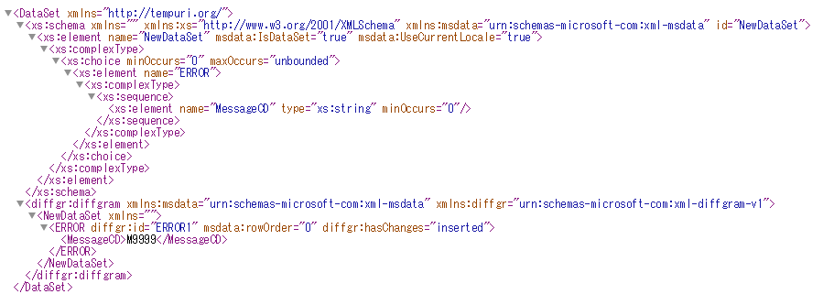

 | ②TEC側API呼び出す失敗
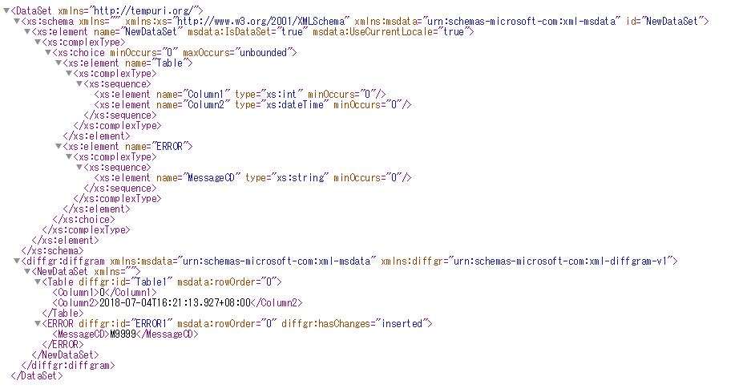

応答XML _成功時

